撮影位置対応表
現場写真 撮影位置対応表 第2版（坂本さん所有地を取得対象から除外）（位置はGPSなし・景観照合による推定。図面座標は「plan.jpg」(1755×2340px, 180°回転済)の画素位置）
No | 写真 | 元ファイル名 | Web用画像 | 区分 | タイトル | 取得区分（第2版） | 写っている主な土地（第2版） | 推定緯度 | 推定経度 | 図面X(px) | 図面Y(px) | 撮影方向(°)真北基準 | 方向の種別 | 位置信頼度 | 推定精度 | 推定の根拠 | 現況 | 協議事項 | EXIF GPS | 撮影日時 | 更新メモ
1 |  | 07_元画像/P01_cb4c5993.jpg | 第2版_坂本氏所有地除外/05_インタラクティブ現場確認/assets/photos/P01.jpg | ① 周辺道路 | 県道（北側）から棚田と敷地奥を望む | 要確認 | 2369-4〜7（要確認）が中心。右手前に2369-1（坂本さん所有地・対象外） | 35.0996255 | 134.6399188 | 767 | 1338 | 125 | 推定（記録なし） | B | 中 | 県道の線形・石積み段差・奥の住宅と重機の並び | 県道沿いから東側の棚田を見る。石積みの段差が2段以上あり、道路面より高い。奥に住宅・重機・倉庫。道路沿いに側溝と草地の路肩。 | 県道からの段差処理（擁壁・法面）／北側区画の高低差測量 | 記録なし | 記録なし
2 |  | 07_元画像/P02_383e4d2e.jpg | 第2版_坂本氏所有地除外/05_インタラクティブ現場確認/assets/photos/P02.jpg | ① 周辺道路 | 県道沿い南西角（標識付近）から敷地を見る | 対象外（坂本さん所有地） | 手前の下段田面は主に2372-1・2369-1（坂本さん所有地・対象外）。奥の段々に2374（対象外） | 35.0990949 | 134.6400754 | 772 | 1950 | 30 | 推定（記録なし） | B | 高 | 標識柱・県道と脇道の交差部・東側住宅 | 県道（外側線のみ・中央線なし）と脇道の交差部角。標識柱あり。下段の田面と石積みの段差、奥に東側住宅。 | 坂本さん所有地のため第1版の入口候補（交差部付近）は使用しない／県道沿いの景観・交通状況の参考 | 記録なし | 記録なし
3 | 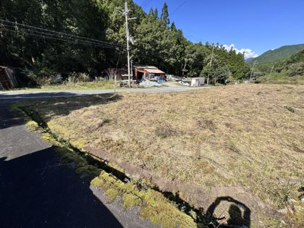 | 07_元画像/P03_d3a98746.jpg | 第2版_坂本氏所有地除外/05_インタラクティブ現場確認/assets/photos/P03.jpg | ② 進入路 | 脇道から県道・対面ヤード方向を見る | 対象外（坂本さん所有地） | 右の田面は2372-1（坂本さん所有地・対象外） | 35.0991208 | 134.6402299 | 917 | 1954 | 290 | 推定（記録なし） | B | 高 | 脇道の縁石と側溝・県道対面ヤードの見え方 | 左が脇道（舗装）、右が下段田面。県道を挟んだ対面に資材ヤード（重機・砕石・倉庫）。脇道沿いに苔むしたコンクリート縁・側溝。 | 脇道の幅員（大型車は不適の可能性）／対面ヤードの所有者・用途 | 記録なし | 記録なし
4 | 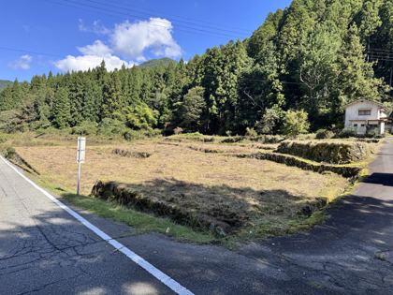 | 07_元画像/P04_f8ade867.jpg | 第2版_坂本氏所有地除外/05_インタラクティブ現場確認/assets/photos/P04.jpg | ③ 敷地入口 | 県道×脇道の交差部から敷地全景 | 対象外（坂本さん所有地） | 手前〜中央は2372-1・2369-1、右の石積みは2374（いずれも坂本さん所有地・対象外） | 35.0990564 | 134.6400897 | 776 | 1995 | 40 | 推定（記録なし） | B | 高 | 標識柱・交差部の形状・電線 | 敷地南西角。左＝県道、右＝脇道。田面は刈払い済みでほぼ平坦、東側に石積みの段々（棚田）。電線が敷地上空を横断。 | 第1版で入口候補としたが坂本さん所有地のため使用不可／上空電線の高さ（県道沿い全体） | 記録なし | 記録なし
5 |  | 07_元画像/P05_bce216b3.jpg | 第2版_坂本氏所有地除外/05_インタラクティブ現場確認/assets/photos/P05.jpg | ④ 敷地手前 | 脇道沿い：石積み段差と投棄物 | 対象外（坂本さん所有地） | 2372-1・2374（坂本さん所有地・対象外） | 35.0990901 | 134.6401334 | 823 | 1967 | 20 | 推定（記録なし） | B | 高 | 脇道沿いの石積み・東側住宅・投棄物 | 下段田面と一段上の石積み。手前の側溝付近にブロック片・缶・ビニール等の投棄物あり。 | 投棄物は坂本さん所有地側。取得対象外だが景観・近隣関係として扱いを相談 | 記録なし | 記録なし
6 | 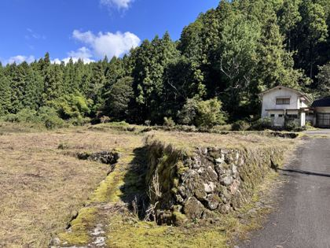 | 07_元画像/P06_e43ca189.jpg | 第2版_坂本氏所有地除外/05_インタラクティブ現場確認/assets/photos/P06.jpg | ④ 敷地手前 | 石積みの段差（約1.5〜2m程度に見える）と東側住宅 | 対象外（坂本さん所有地） | 石積みの上段は2374（坂本さん所有地・対象外）。奥に東側住宅 | 35.0991076 | 134.6401763 | 866 | 1957 | 50 | 推定（記録なし） | B | 高 | 上段石積みと脇道・東側住宅 | 脇道に接する上段の石積み擁壁。高さは目視推定で人の背丈程度（未計測）。右奥に2階建住宅。 | 東側住宅との離隔・緩衝帯（新3案では特に重要） | 記録なし | 記録なし
7 | 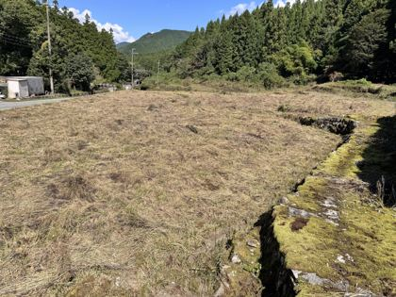 | 07_元画像/P07_dc9b8f8d.jpg | 第2版_坂本氏所有地除外/05_インタラクティブ現場確認/assets/photos/P07.jpg | ⑤ 敷地中央 | 下段田面を北向きに見る | 対象外（坂本さん所有地） | 手前は2369-1・2372-1（坂本さん所有地・対象外）。奥に2369-4〜7（要確認） | 35.0991515 | 134.6401495 | 853 | 1904 | 345 | 推定（記録なし） | B | 高 | 県道対面の仮設倉庫・コンクリート管置場 | 県道沿いの下段田面。広く平坦で、県道対面に仮設倉庫・コンクリート管置場。右側に石積みと段差。 | 坂本さん所有地を挟んだ奥（2369-4〜7）の所有者確認 | 記録なし | 記録なし
8 | 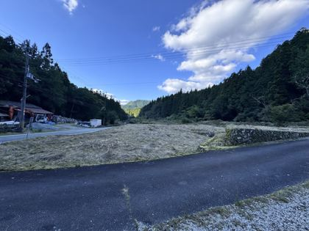 | 07_元画像/P08_394e3354.jpg | 第2版_坂本氏所有地除外/05_インタラクティブ現場確認/assets/photos/P08.jpg | ⑤ 敷地中央 | 脇道から北向きに敷地全景 | 対象外（坂本さん所有地） | 手前は2374・2372-1（対象外）。右奥の段々に2368（取得検討対象）を含む | 35.0991603 | 134.6403265 | 1014 | 1931 | 330 | 推定（記録なし） | B | 高 | 脇道・県道対面ヤード・右側の石積み | 左に県道と対面ヤード、中央に下段田面、右に石積みの段々。谷が北へ続く。 | 取得検討対象（2368）と坂本さん所有地（2374）の境界確認 | 記録なし | 記録なし
9 | 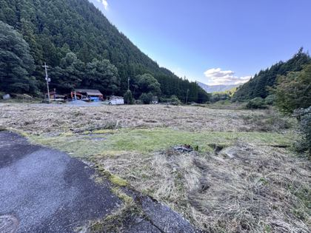 | 07_元画像/P09_83e560c4.jpg | 第2版_坂本氏所有地除外/05_インタラクティブ現場確認/assets/photos/P09.jpg | ⑤ 敷地中央 | 脇道東端から北西に敷地全景 | 取得検討対象 | 手前は2374（対象外）、中景の段々は2368-2・2368-3（取得検討対象） | 35.099213 | 134.6404982 | 1180 | 1909 | 295 | 推定（記録なし） | B | 中 | 脇道のマンホール・対面ヤード方向 | 手前マンホール付近から。芝状の帯、焼却跡のような黒い残渣あり。県道対面に重機・資材ヤード。 | 2368-2・2368-3と2374の境界、東側の白地（里道か）の扱い | 記録なし | 記録なし
10 | 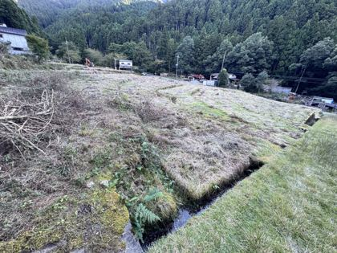 | 07_元画像/P10_31ab0def.jpg | 第2版_坂本氏所有地除外/05_インタラクティブ現場確認/assets/photos/P10.jpg | ⑥ 敷地奥 | 水路沿いに西（県道方向）を見る | 要確認 | 水路沿い。左は北段（要確認）、右は2369-5〜7（要確認） | 35.0997714 | 134.6403696 | 1208 | 1272 | 230 | 推定（記録なし） | B | 低 | 流水のある水路（図面の二重線）・対面ヤードの方向 | 上段から下段を見下ろす。右手前にコンクリート水路（流水あり）と草地の通路。刈払い枝が散在。 | 水路の管理者・水利権／新2案の水路横断（暗渠・橋）の可否 | 記録なし | 記録なし
11 | 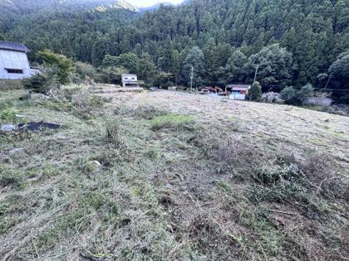 | 07_元画像/P11_7b77db0a.jpg | 第2版_坂本氏所有地除外/05_インタラクティブ現場確認/assets/photos/P11.jpg | ⑥ 敷地奥 | 上段から南西を俯瞰 | 取得検討対象 | 足元は2368-1付近（取得検討対象）。奥の県道沿いは2369-1（対象外） | 35.0996666 | 134.6403742 | 1185 | 1388 | 220 | 推定（記録なし） | B | 低 | 住宅・倉庫・重機・県道の重なり方 | 敷地上段から南西方向。奥に住宅・倉庫・重機・県道・対面ヤード。地面は刈払い後で潅木の切株・枝あり。 | 2368・2369-5〜7の段差と造成量／坂本さん所有地との境界 | 記録なし | 記録なし
12 | 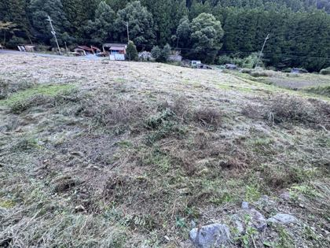 | 07_元画像/P12_0ffbeb05.jpg | 第2版_坂本氏所有地除外/05_インタラクティブ現場確認/assets/photos/P12.jpg | ⑥ 敷地奥 | 上段から西（県道・対面ヤード）を俯瞰 | 取得検討対象 | 足元は2368-1〜2369-7付近。県道沿いの下段は2369-1（対象外） | 35.0996169 | 134.6403296 | 1132 | 1432 | 250 | 推定（記録なし） | B | 低 | 対面ヤードとの位置関係・転石 | 敷地が県道へ向かって緩く下る。手前に転石。右奥に未管理の草地（隣接地）。 | 取得検討対象から県道までの進入路（2369-4経由か北段経由か） | 記録なし | 記録なし
13 |  | 07_元画像/P13_adb1d7ca.jpg | 第2版_坂本氏所有地除外/05_インタラクティブ現場確認/assets/photos/P13.jpg | ⑦ 既存建物 | 上段（東端）から南向き：住宅・重機方向 | 取得検討対象 | 2368-2・2368-3（取得検討対象）から南を見る。奥の住宅手前は2374（対象外） | 35.0997128 | 134.6404366 | 1252 | 1350 | 175 | 推定（記録なし） | B | 低 | 東側の山林際・住宅/重機/倉庫の並び | 東側斜面の際。シダ・刈払い枝、石積みの段。奥に住宅、重機、倉庫。 | 東側斜面（土砂災害警戒区域の表示）との離隔 | 記録なし | 記録なし
14 |  | 07_元画像/P14_4aec5161.jpg | 第2版_坂本氏所有地除外/05_インタラクティブ現場確認/assets/photos/P14.jpg | ⑦ 既存建物 | 上段から南向き：住宅・倉庫・県道 | 取得検討対象 | 2368（取得検討対象）から南を見る。中景の段は2374（対象外） | 35.0996407 | 134.6404185 | 1218 | 1425 | 185 | 推定（記録なし） | B | 低 | 左に山林・中央に住宅・右に県道の並び | 左に山林、中央に瓦屋根の住宅、重機・2階建倉庫・駐車車両。敷地は南に向かって段状。 | チップ保管庫（新2案）を置く場合の住宅への影響 | 記録なし | 記録なし
15 | 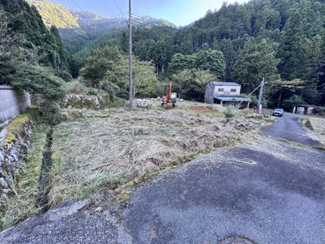 | 07_元画像/P15_7e1511e5.jpg | 第2版_坂本氏所有地除外/05_インタラクティブ現場確認/assets/photos/P15.jpg | ⑨ 隣接地 | 脇道東端から南西：脇道南側区画（重機・石材） | 要確認 | 脇道南側の2373・2378区画（要確認。2378-1/2は坂本さん所有の可能性） | 35.099213 | 134.6404982 | 1180 | 1909 | 235 | 推定（記録なし） | B | 中 | 写真9と同じマンホール付近・南側区画の重機/倉庫 | 脇道南側の区画。重機・石材置場・2階建倉庫（青い庇）、電柱（支線あり）。左に石積みとコンクリート塀。 | 南側区画（図面の濃緑・赤）の利用目的／既存重機・石材の権利関係 | 記録なし | 記録なし

